상품제안서
선물세트 5종 아이깨끗해 비누 핑크소금 치약 대나무칫솔 | 상품코드: F25978

 |  |  |  |  |  |  | 02-412-0044 | www.easy1.co.kr
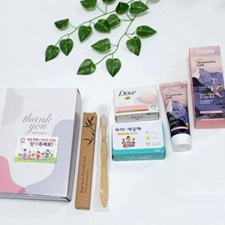

【상세/제작정보】 | 스티커제작(1000장기준) 별도문의 스티커부착(개당) 100원

【인쇄/포장옵션】 | / 별도문의

【공급단가】 | 수량 | 100~ | 300~ | 500~ | 1,000~ | 3,000~
*VAT별도 | 단가 | 7,060원 | 6,940원 | 6,780원 | 6,610원 | 6,490원

【상품 URL】 | https://dev.easy1.co.kr:443/src/goods_detail.php?gdno=25978

